Requisito 4.1
4.1 Comprensión de la organización y de su contexto:
La organización debe determinar las cuestiones externas e internas que son pertinentes para su propósito y su dirección estratégica, y que afectan a su capacidad para lograr los resultados previstos de su sistema de gestión de la calidad. La organización debe realizar el seguimiento y la revisión de la información sobre estas cuestiones externas e internas.
NOTA 1: Las cuestiones pueden incluir factores positivos y negativos o condiciones para su consideración.
NOTA 2: La comprensión del contexto externo puede verse facilitado al considerar cuestiones que surgen de los entornos legal, tecnológico, competitivo, de mercado, cultural, social y económico, ya sea internacional, nacional, regional o local.
NOTA 3: La comprensión del contexto interno puede verse facilitada al considerar cuestiones relativas a los valores, la cultura, los conocimientos y el desempeño de la organización.

q

5 Fuerzas
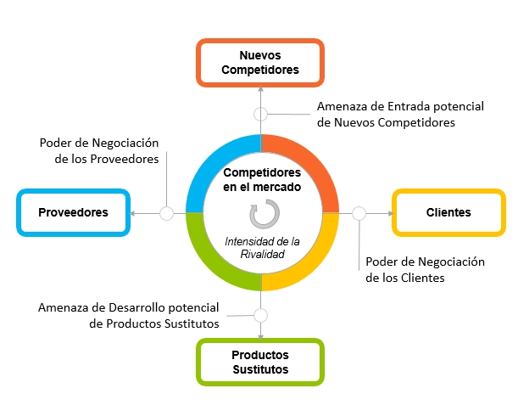
5 FUERZAS DE PORTER

Gráfico
 | DASHBOARD 5 FUERZAS DE PORTER
Gráfico de Barras
Diagrama Radar

N° | FUERZA | RESULTADO
F1 | Rivalidad de los competidores | 0.0
F2 | Amenaza de nuevos competidores | 0.0
F3 | Amenaza de productos sustitutos | 0.0
F4 | Poder de negociación de los proveedores | 0.0
F5 | Poder de negociación de los clientes | 0.0

